قائمة المنتجات
م | كود المنتج SKU | صورة المنتج | القسم | القسم الفرعي | اسم المنتج (عربي) | Product Name (EN) | الوصف | الخيارات / الخصائص | المقاس (نوع التسعير) | مقاس قياسي 1 | مقاس قياسي 2 | الخامة / نوع الخشب | نوع البيع | السعر (ريال) بدون ضريبة | وحدة السعر | أقل كمية | مدة التوريد (أيام)
1 | SL-MT-001 | 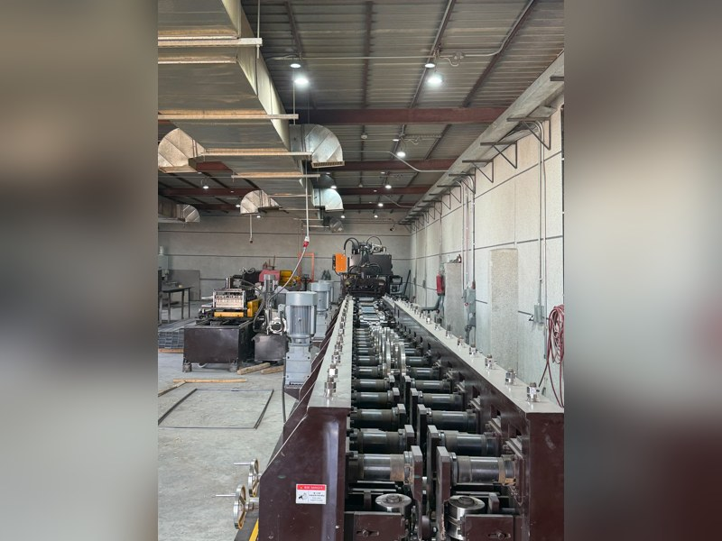 | معدني | حوامل الكابلات | حامل كابلات مثقب (Cable Tray) – جلفانيزد | Perforated Cable Tray – Galvanized | حامل كابلات مثقب يُنتج على خط رول فورمنج من لفائف الصاج، لمشاريع الكهرباء والتيار الخفيف. | العرض × الارتفاع × السُمك × الطول (قياسي/حسب الطلب)؛ تشطيب جلفانيزد/مطلي | تصنيع حسب الطلب |  |  | — | تصنيع حسب الطلب
2 | SL-MT-002 | 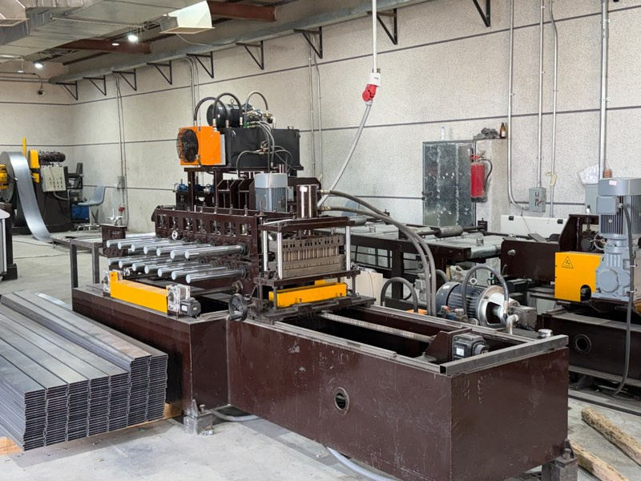 | معدني | حوامل الكابلات | غطاء حامل كابلات | Cable Tray Cover | غطاء لحامل الكابلات بنفس العرض، يُنتج على خط رول فورمنج مخصص. | نفس عروض الحامل؛ سُمك؛ تشطيب | تصنيع حسب الطلب |  |  | — | تصنيع حسب الطلب
3 | SL-MT-003 | 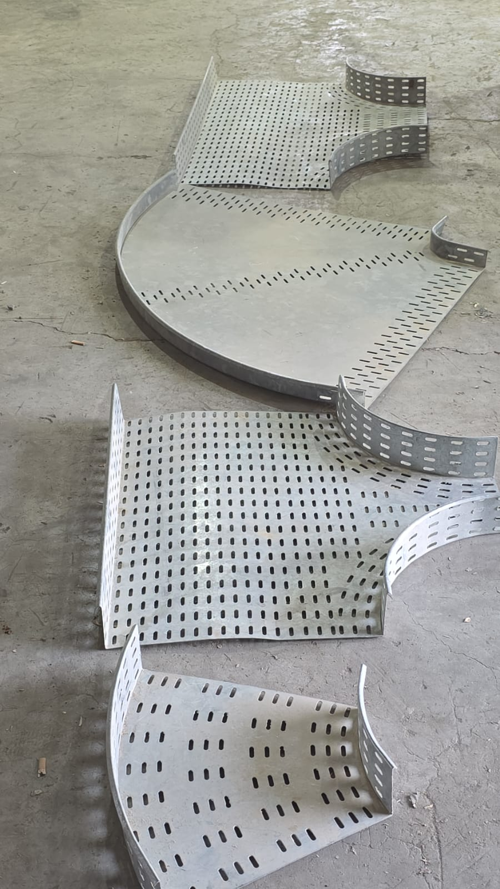 | معدني | حوامل الكابلات | ملحقات حوامل الكابلات (كيرف، تي، مخفض، كوع) | Cable Tray Fittings (Bends, Tees, Reducers) | قطع توصيل وتغيير اتجاه لحوامل الكابلات تُشكَّل بالثني والقص بالليزر. | النوع، الزاوية، العرض، السُمك | تصنيع حسب الطلب |  |  | — | تصنيع حسب الطلب
4 | SL-MT-004 | 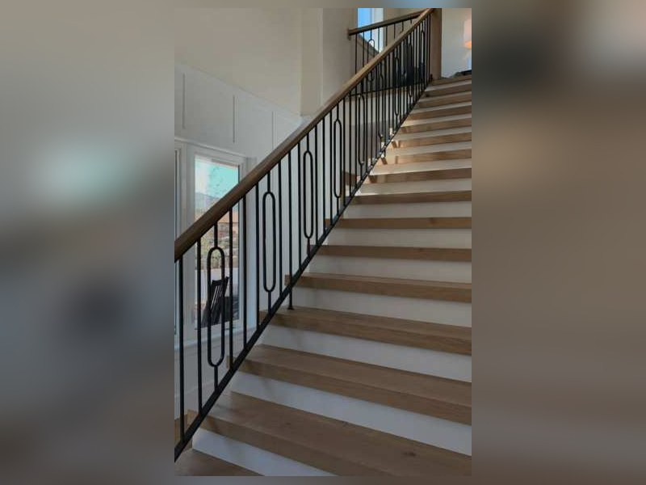 | معدني | هاندريل وسلالم | هاندريل (درابزين) معدني | Metal Handrail | درابزين للسلالم والممرات والبلكونات بتصميم حسب الموقع. | ستانلس/حديد مطلي/ألومنيوم؛ الارتفاع؛ التصميم | تصنيع حسب الطلب |  |  | — | تصنيع حسب الطلب
6 | SL-MT-006 | 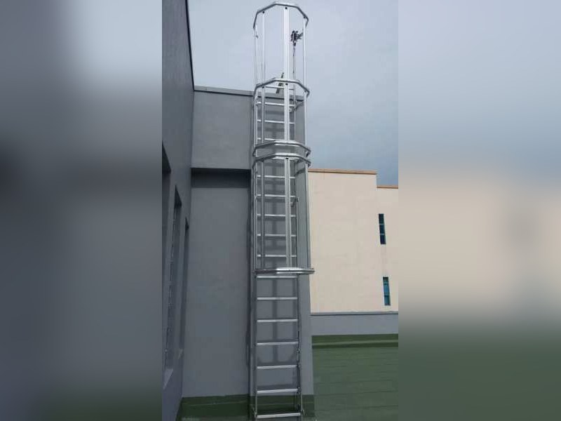 | معدني | هاندريل وسلالم | سلالم معدنية | Metal Ladders & Stairs | سلالم صعود معدنية للصيانة والمستودعات والمواقع. | الارتفاع؛ العرض؛ المادة | تصنيع حسب الطلب |  |  | — | تصنيع حسب الطلب
7 | SL-MT-007 | 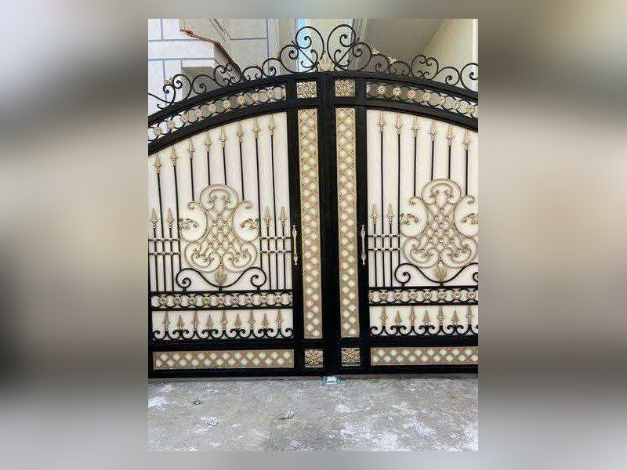 | معدني | أسوار وحماية | أسوار وبوابات معدنية | Metal Fences & Gates | أسوار ببروفيلات أو ألواح مقصوصة بالليزر. | التصميم؛ الارتفاع؛ الطلاء | تصنيع حسب الطلب |  |  | — | تصنيع حسب الطلب
8 | SL-MT-008 | 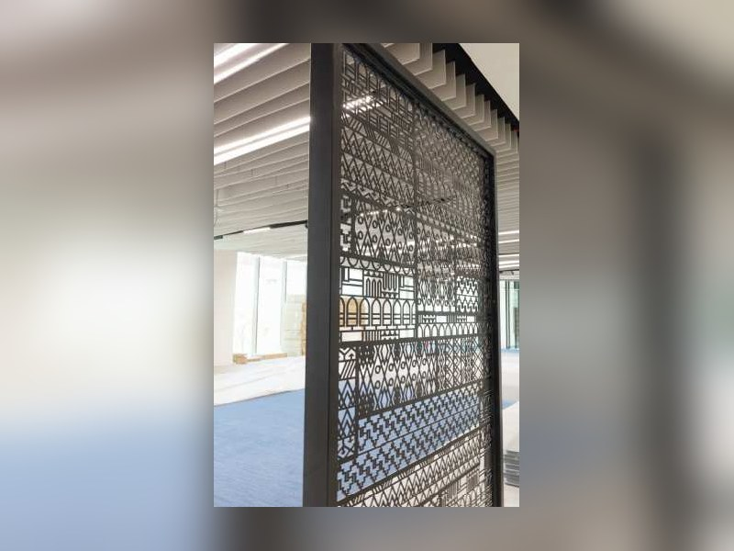 | معدني | ألواح مقصوصة | ألواح زخرفية مقصوصة بالليزر (براويز/ديكور) | Laser-Cut Decorative Panels | ألواح معدنية بزخارف مقصوصة بالليزر للواجهات والفواصل والديكور. | السُمك حتى 20 مم؛ المقاس حتى 3000×1500؛ التصميم من العميل | تصنيع حسب الطلب |  |  | — | تصنيع حسب الطلب
9 | 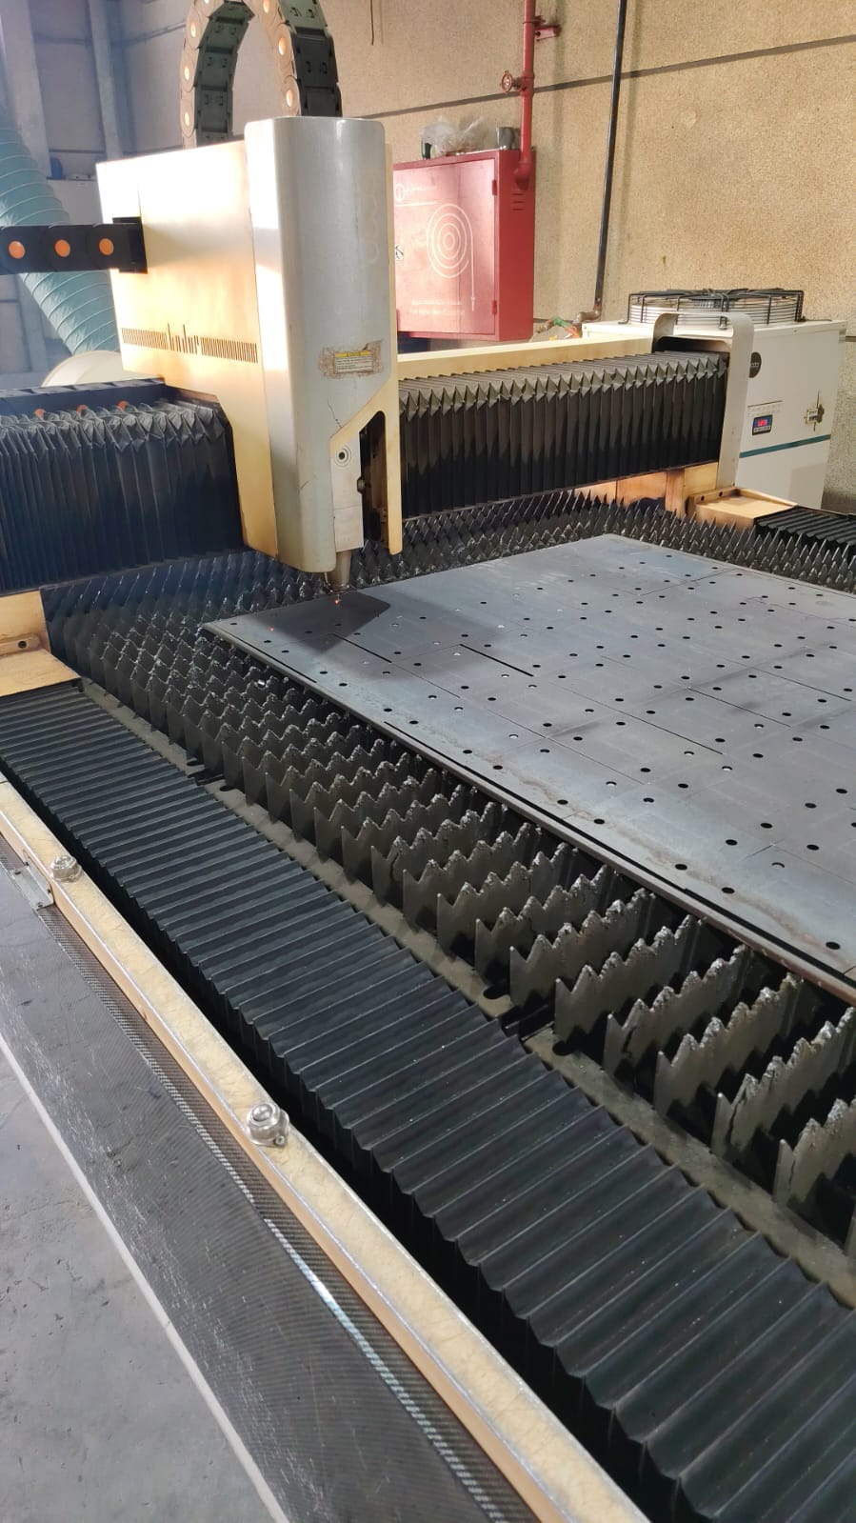 SL-MT-009 |  | معدني | ألواح مقصوصة | خدمة قص ليزر معدني حسب الرسم | Laser Cutting Service (Sheet Metal) | قص صاج حديد/ستانلس/ألومنيوم بالليزر حسب ملف DXF من العميل. | الخامة؛ السُمك؛ الكمية | تصنيع حسب الطلب |  |  | — | خدمة – حسب الطلب
10 | SL-MT-010 | 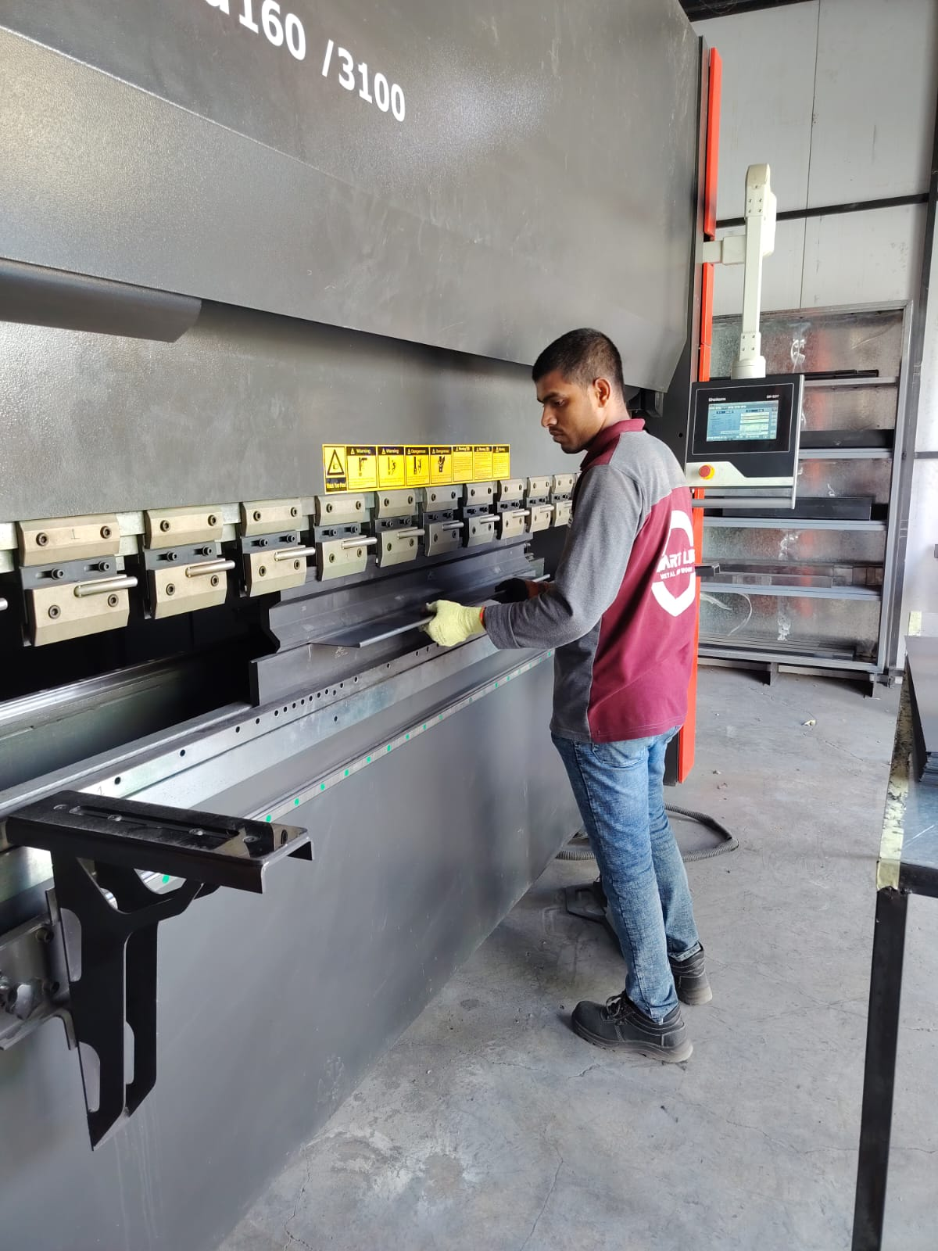 | معدني | ألواح مقصوصة | خدمة ثني CNC حسب الرسم | Sheet Metal Bending Service | ثني صاج حتى 14 مم وبطول 3 م. | السُمك؛ الطول؛ الزاوية | تصنيع حسب الطلب |  |  | — | خدمة – حسب الطلب
11 | SL-MT-011 | 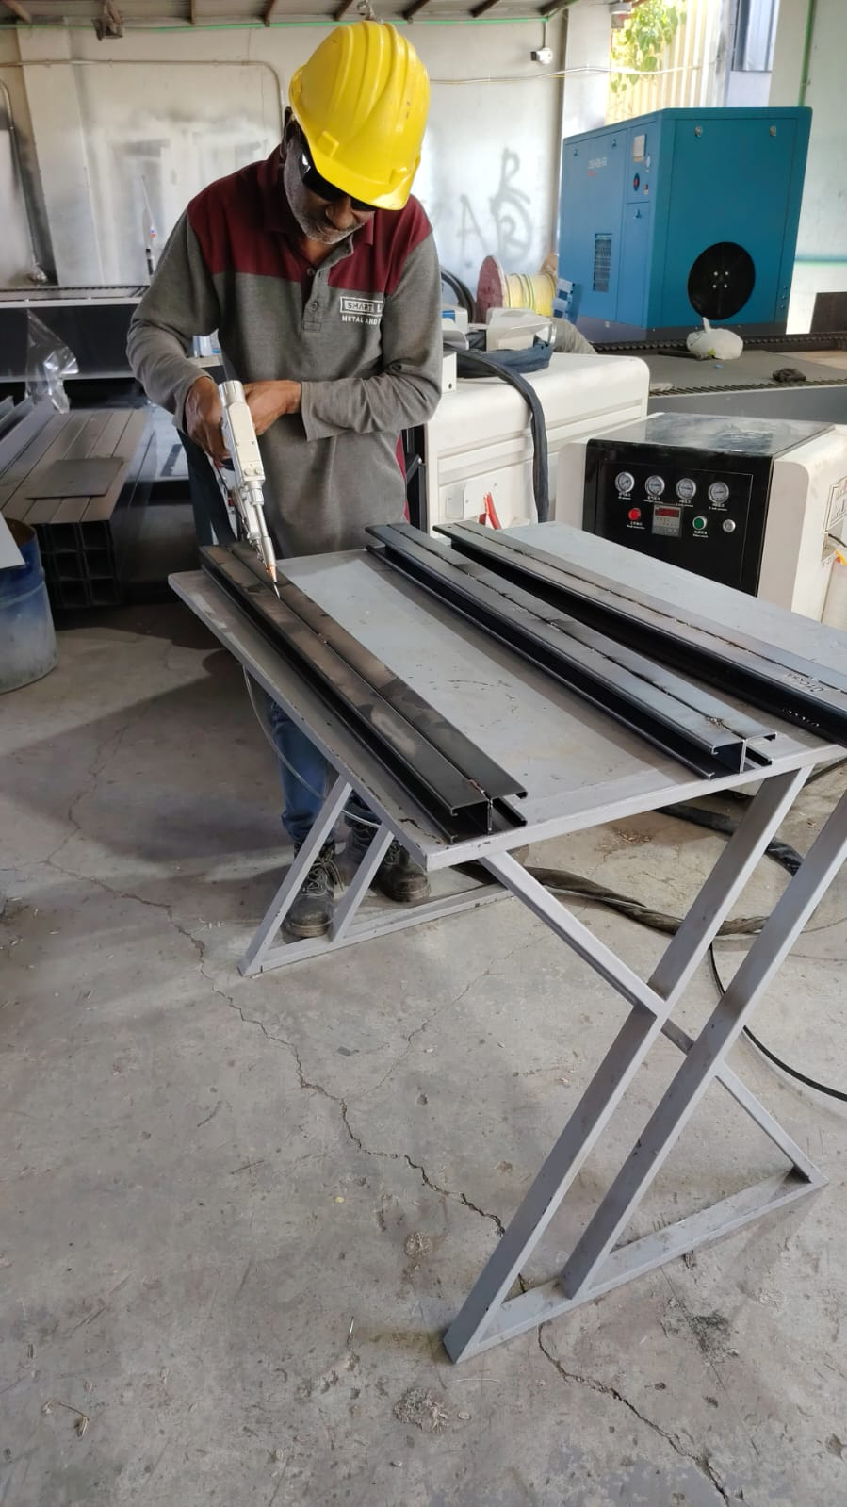 | معدني | ألواح مقصوصة | خدمة لحام ليزر | Laser Welding Service | لحام ليزر للصاج والستانلس والألومنيوم بخط نظيف. | الخامة؛ السُمك حتى 10 مم | تصنيع حسب الطلب |  |  | — | خدمة – حسب الطلب
12 | SL-MT-012 | 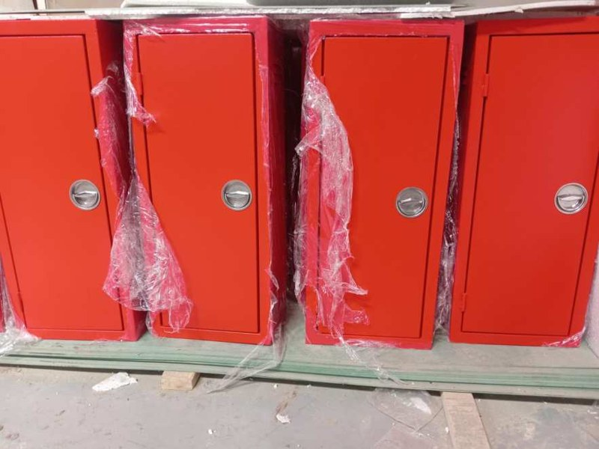 | معدني | هياكل وصناديق | صناديق ولوحات صاج (Enclosures) | Sheet Metal Enclosures | صناديق ولوحات كهربائية وأغطية صاج بمقاسات خاصة. | المقاس؛ السُمك؛ الطلاء؛ IP إن وجد | تصنيع حسب الطلب |  |  | — | تصنيع حسب الطلب
13 | SL-MT-013 | 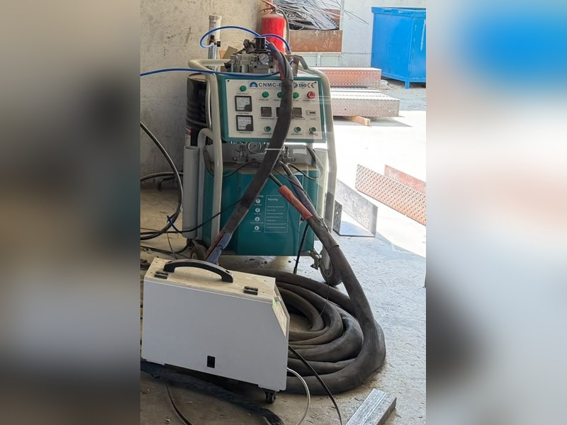 | معدني | عزل | عزل بفوم البولي يوريثان (رش/حقن) | Polyurethane Foam Insulation Service | رش وحقن فوم PU للعزل الحراري للألواح والهياكل. | السُمك؛ الكثافة؛ المساحة | تصنيع حسب الطلب |  |  | — | تصنيع حسب الطلب
14 | SL-WD-014 | 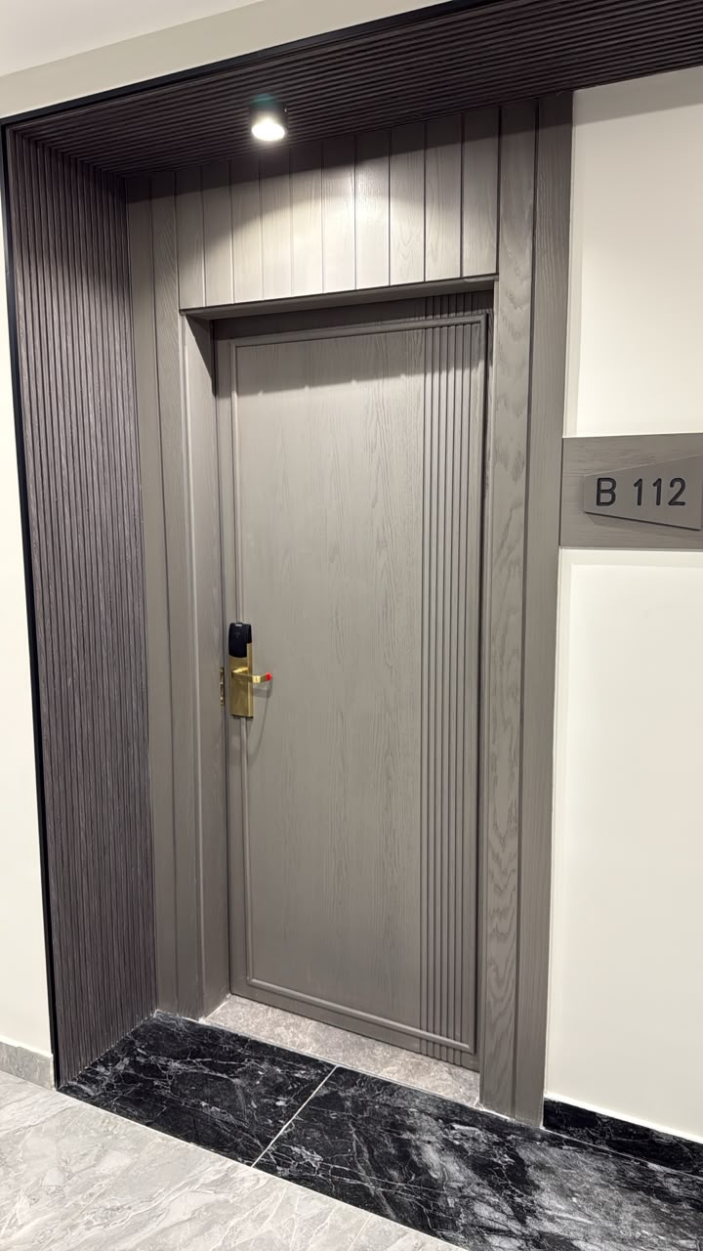 | خشبي | أبواب | أبواب خشبية حسب الطلب | Custom Wooden Doors | أبواب خشب/MDF بقشرة أو فورمايكا، مع تجهيز الكالون والمفصلات. | الأبعاد؛ التشطيب؛ الاتجاه | تصنيع حسب الطلب |  |  | سوليد وود (أخشاب خارجية مجففة) أو ألواح مصنعة (MDF/ميلامين) حسب الطلب | تصنيع حسب الطلب
15 | SL-WD-015 | 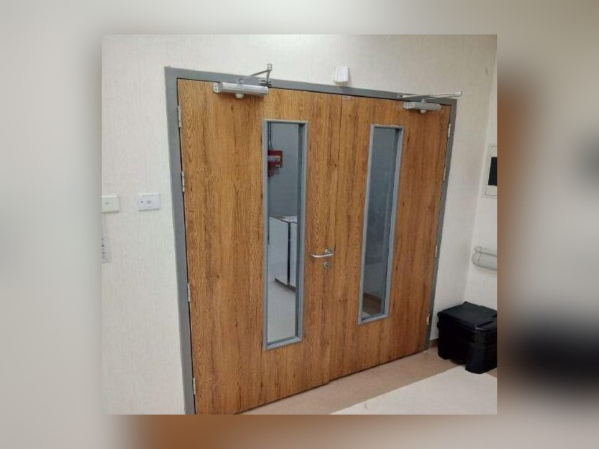 | خشبي | أبواب | أبواب مقاومة للحريق | Fire-Resistant Doors | أبواب مقاومة للحريق حسب ما تغطيه شهادات واعتمادات المصنع. | ساعات المقاومة؛ الأبعاد | تصنيع حسب الطلب |  |  | حسب الاعتماد والشهادة | تصنيع حسب الطلب
16 | SL-WD-016 | 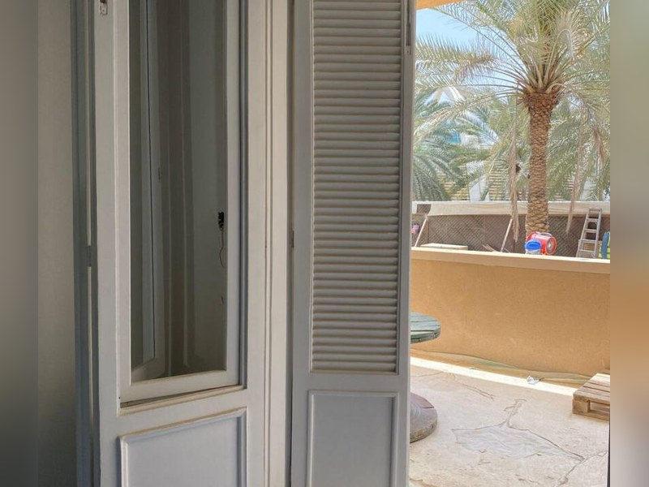 | خشبي | أبواب | أبواب وشبابيك شيش (لوفر) | Louver Doors & Windows | أبواب وشبابيك بشرائح خشبية للتهوية والديكور. | الأبعاد؛ زاوية الشرائح؛ التشطيب | تصنيع حسب الطلب |  |  | سوليد وود (خشب طبيعي مصمت) – أخشاب خارجية مجففة | تصنيع حسب الطلب
17 | SL-WD-017 | 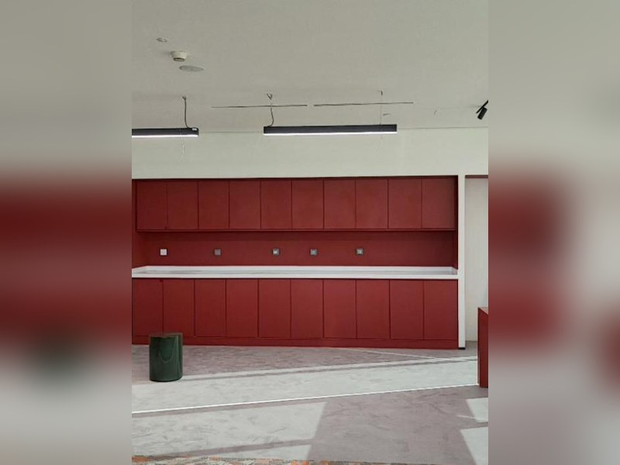 | خشبي | مطابخ وخزائن | مطابخ خشبية | Kitchen Cabinets | وحدات مطابخ علوية وسفلية من MDF/ميلامين/بي في سي مع تلبيس حواف. | الخامة؛ اللون؛ الأبعاد؛ الاكسسوار | تصنيع حسب الطلب |  |  | سوليد وود (أخشاب خارجية مجففة) أو ألواح مصنعة (MDF/ميلامين) حسب الطلب | تصنيع حسب الطلب
18 | SL-WD-018 | 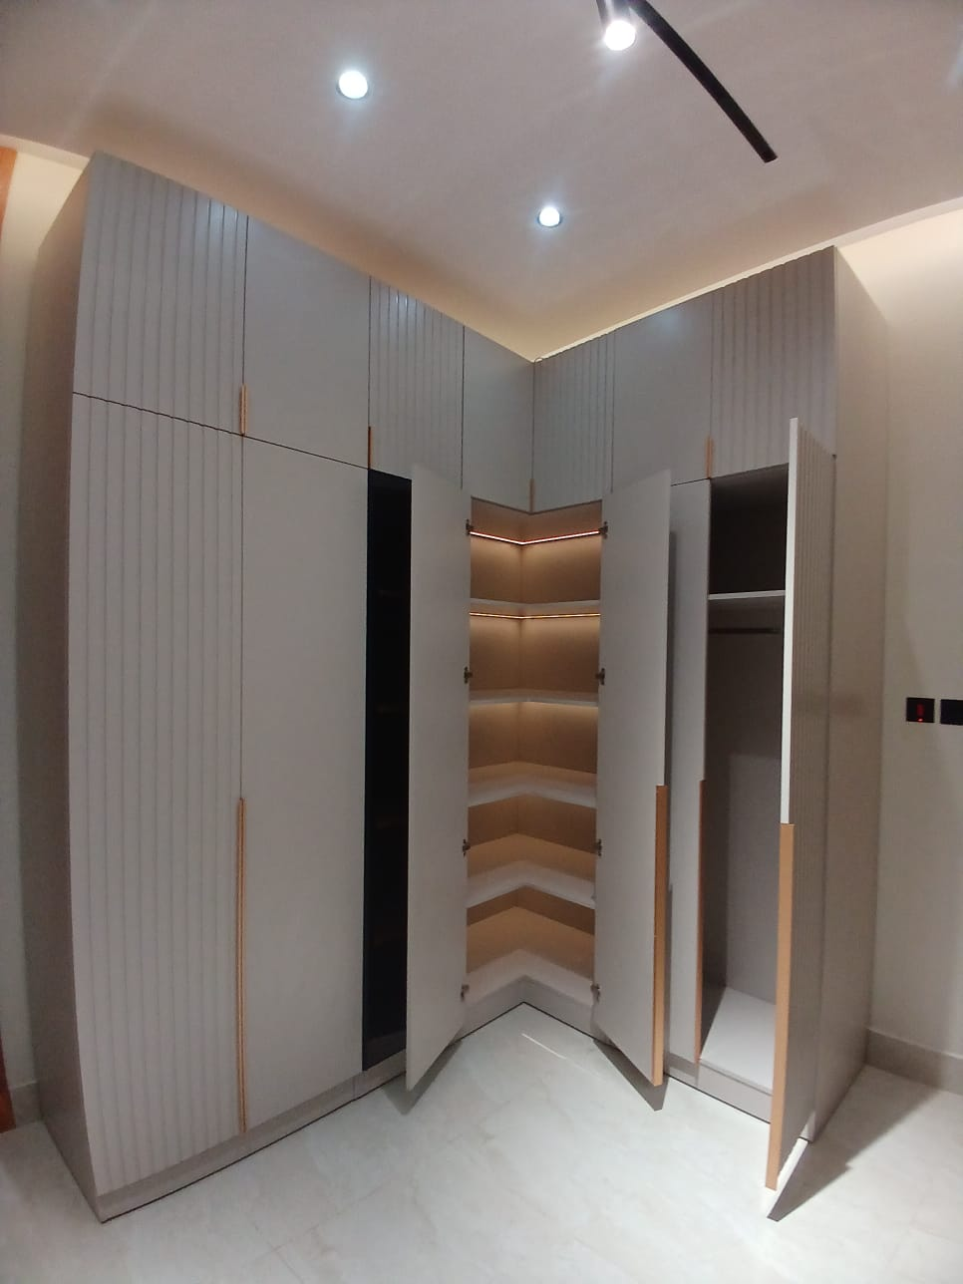 | خشبي | مطابخ وخزائن | دواليب ملابس | Wardrobes | دواليب غرف نوم وبيوت بتصميم حسب المساحة. | الأبعاد؛ اللون؛ الأبواب (سحاب/مفصلي) | تصنيع حسب الطلب |  |  | سوليد وود (أخشاب خارجية مجففة) أو ألواح مصنعة (MDF/ميلامين) حسب الطلب | تصنيع حسب الطلب
19 | SL-WD-019 | 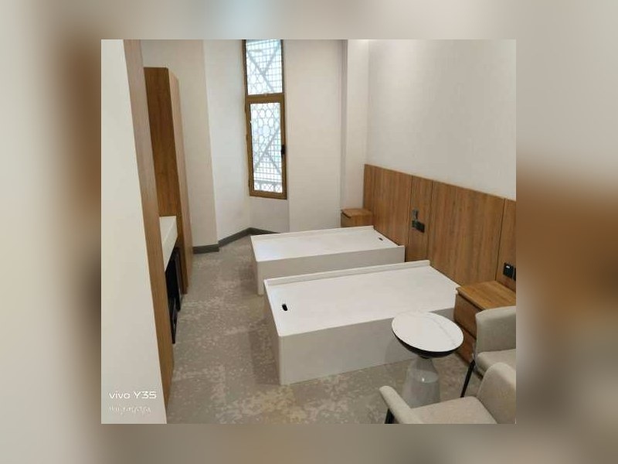 | خشبي | مطابخ وخزائن | وحدات حمام (فانيتي) | Vanity Units | وحدات تخزين أسفل وأعلى الحوض. | الأبعاد؛ المادة المقاومة للرطوبة | تصنيع حسب الطلب |  |  | سوليد وود (أخشاب خارجية مجففة) أو ألواح مصنعة (MDF/ميلامين) حسب الطلب | تصنيع حسب الطلب
20 | SL-WD-020 | 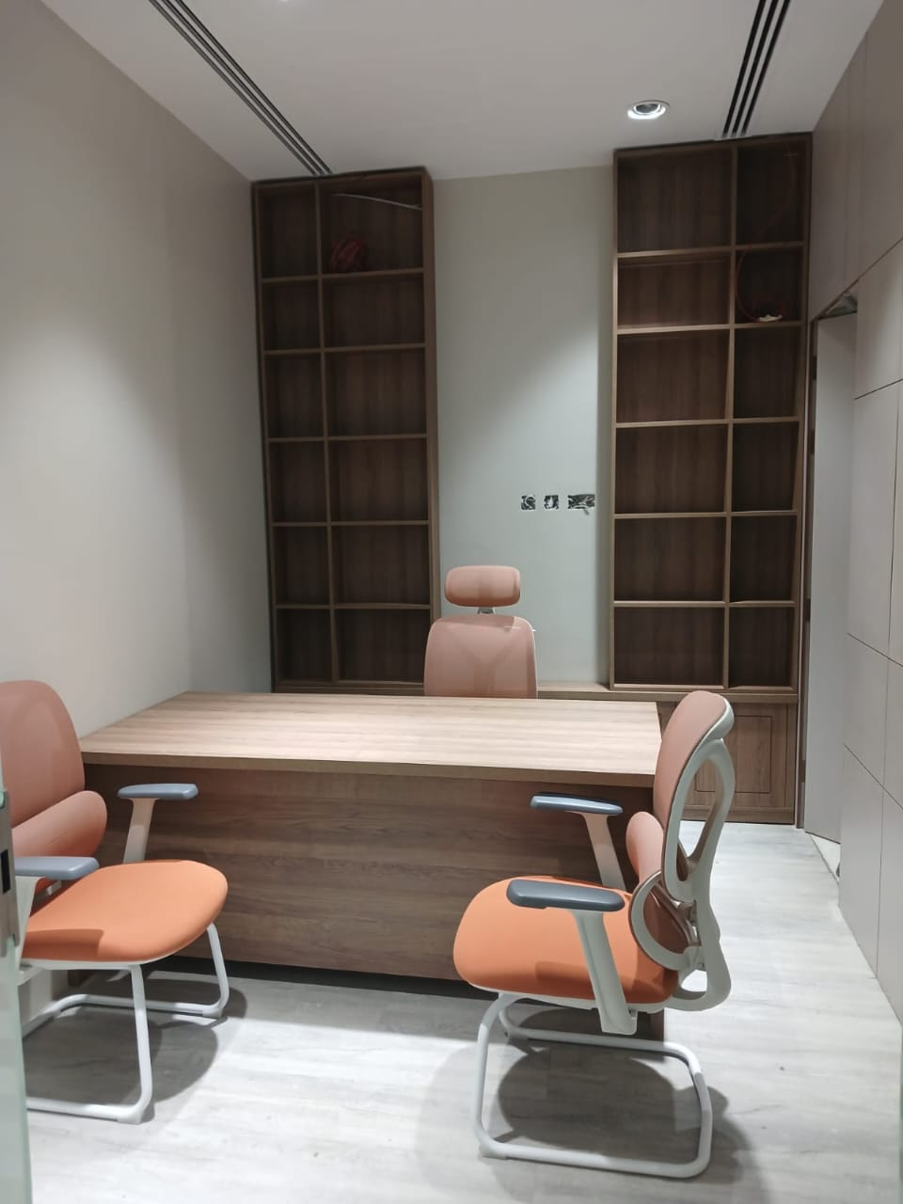 | خشبي | أثاث | مكاتب خشبية | Wooden Desks | مكاتب إدارية ومكتبية حسب الطلب. | الأبعاد؛ التشطيب؛ الأدراج | تصنيع حسب الطلب |  |  | سوليد وود (أخشاب خارجية مجففة) أو ألواح مصنعة (MDF/ميلامين) حسب الطلب | تصنيع حسب الطلب
21 | SL-WD-021 | 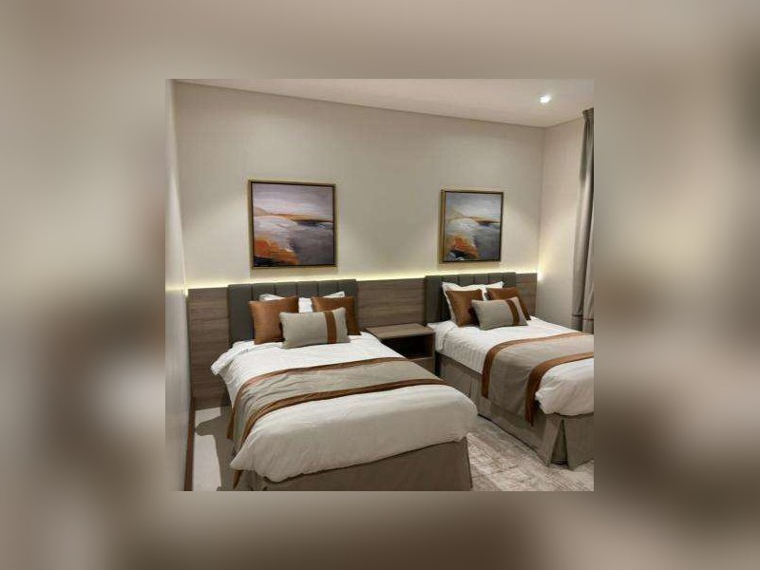 | خشبي | أثاث | أثاث فنادق ومنازل حسب الطلب | Custom Hotel & Home Furniture | أسرّة، كومودينات، مكتبات، تسريحات، أثاث غرف فندقية. | القطعة؛ الأبعاد؛ التشطيب | تصنيع حسب الطلب |  |  | سوليد وود (أخشاب خارجية مجففة) أو ألواح مصنعة (MDF/ميلامين) حسب الطلب | تصنيع حسب الطلب
22 | SL-WD-022 |  | خشبي | ديكور | ديكور جداري خشبي (CNC) | CNC Wall Decoration Panels | ألواح جدارية محفورة/مفرغة بتصاميم زخرفية. | المقاس حتى 2000×4500؛ التصميم | تصنيع حسب الطلب |  |  | سوليد وود (أخشاب خارجية مجففة) أو ألواح مصنعة (MDF/ميلامين) حسب الطلب | تصنيع حسب الطلب
23 | SL-WD-023 | 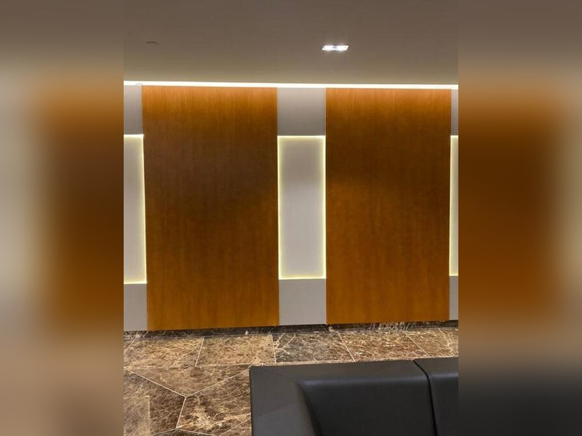 | خشبي | ديكور | براويز وإطارات خشبية | Wooden Frames | إطارات مرايا ولوحات بقياسات مخصصة. | المقاس؛ البروفيل | تصنيع حسب الطلب |  |  | سوليد وود (خشب طبيعي مصمت) – أخشاب خارجية مجففة | تصنيع حسب الطلب
24 | SL-WD-024 | 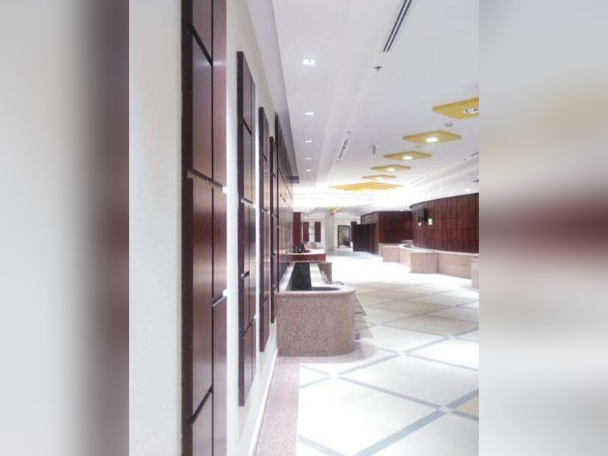 | خشبي | ديكور | شيدز وأغطية نوافذ | Shades | أغطية خشبية للنوافذ والتظليل. | الأبعاد؛ الشرائح | تصنيع حسب الطلب |  |  | سوليد وود (خشب طبيعي مصمت) – أخشاب خارجية مجففة | تصنيع حسب الطلب
25 | SL-WD-025 |  | خشبي | خامات وألواح | ألواح خشب طبيعي مُصمتة | Solid Wood Panels | ألواح خشب طبيعي مجمّعة طولياً ومكبوسة. | النوع؛ السُمك؛ المقاس | تصنيع حسب الطلب |  |  | سوليد وود (خشب طبيعي مصمت) – أخشاب خارجية مجففة | تصنيع حسب الطلب
26 | SL-WD-026 |  | خشبي | خامات وألواح | ألواح مقطوعة بالمقاس ومحاطة بالحواف | Cut-to-Size Edge-Banded Panels | تقطيع ألواح MDF/ميلامين بالمقاس مع تلبيس حواف PVC/ABS. | اللون؛ سُمك الشريط؛ المقاس | تصنيع حسب الطلب |  |  | سوليد وود (أخشاب خارجية مجففة) أو ألواح مصنعة (MDF/ميلامين) حسب الطلب | تصنيع حسب الطلب
27 | SL-WD-027 | 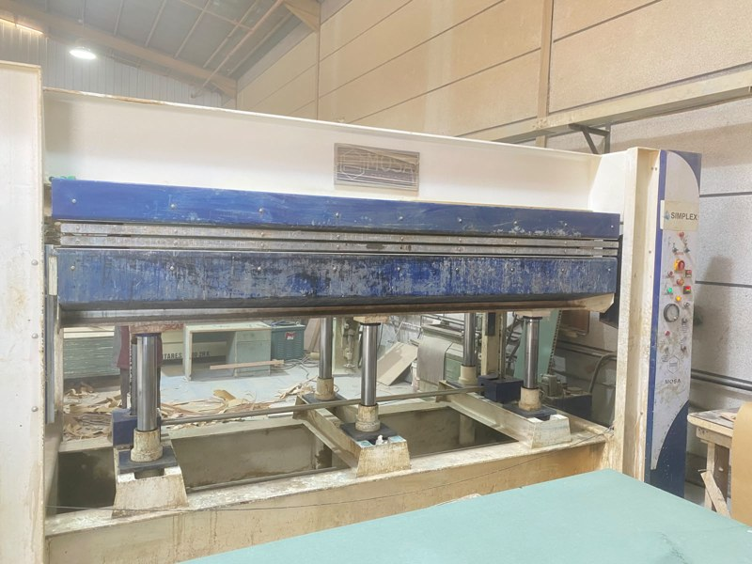 | خشبي | خامات وألواح | تلبيس قشرة وفورمايكا بالمكبس | Veneer/Laminate Hot-Press Service | لصق قشرة أو فورمايكا على ألواح بمكبس 120 طن (1300×3000). | الخامة؛ المقاس | تصنيع حسب الطلب |  |  | قشرة طبيعية / فورمايكا على ألواح MDF | تصنيع حسب الطلب
28 | SL-WD-028 | 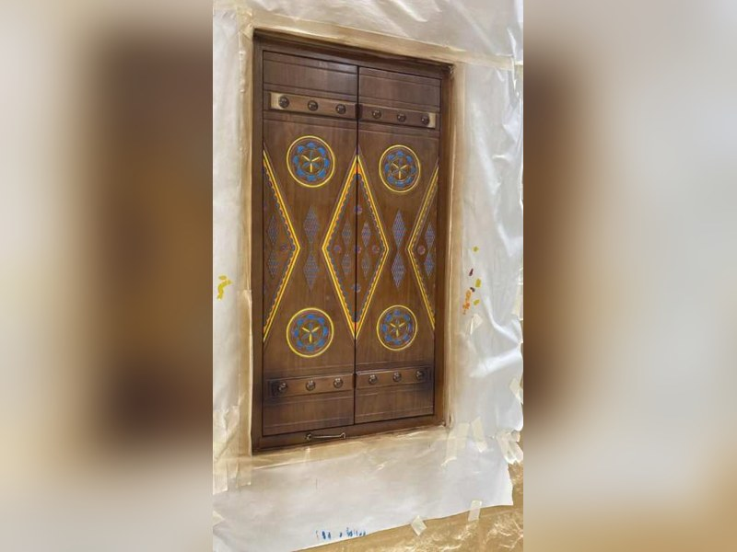 | خشبي | طاقة حيوية | وقود حيوي (بيليت خشب) | Wood Pellets (Biofuel) | حبيبات وقود حيوي من مخلفات الخشب، قطر 6–8 مم. | الوزن؛ التعبئة | تصنيع حسب الطلب |  |  | مخلفات خشب مدوّرة | تصنيع حسب الطلب
28 | SL-WD-028 |  | خشبي | أعمال تراثية | أبواب تراثية خشبية منقوشة (نجدية) | Heritage Carved Wooden Doors (Najdi) | أبواب خشب سوليد بتصميم تراثي نجدي: ألواح منقوشة بزخارف هندسية ومسامير ومفاصل معدنية، تُنفذ بالراوتر CNC والتشكيل اليدوي. | الأبعاد؛ نوع الخشب؛ النقوش؛ الإكسسوار المعدني؛ التشطيب (طبيعي/معالج) | تصنيع حسب الطلب |  |  | سوليد وود (خشب طبيعي مصمت) – أخشاب خارجية مجففة | تصنيع حسب الطلب
29 | SL-WD-029 | 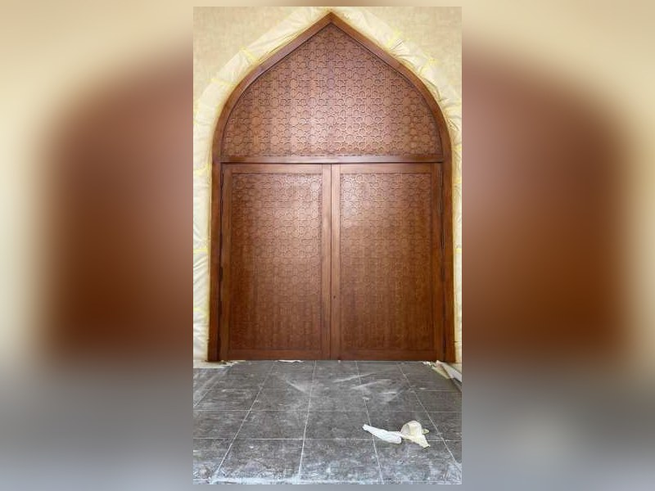 | خشبي | أعمال تراثية | أبواب تراثية بعقد (قوسية) ومسامير زخرفية | Heritage Arched Doors with Decorative Studs | أبواب سوليد وود بعقد قوسي وتقسيمات وزخارف ومسامير نحاسية للمداخل والمجالس والمشاريع التراثية. | الأبعاد؛ شكل العقد؛ نوع الخشب؛ لون ومعالجة السطح | تصنيع حسب الطلب |  |  | سوليد وود (خشب طبيعي مصمت) – أخشاب خارجية مجففة | تصنيع حسب الطلب
30 | SL-WD-030 | 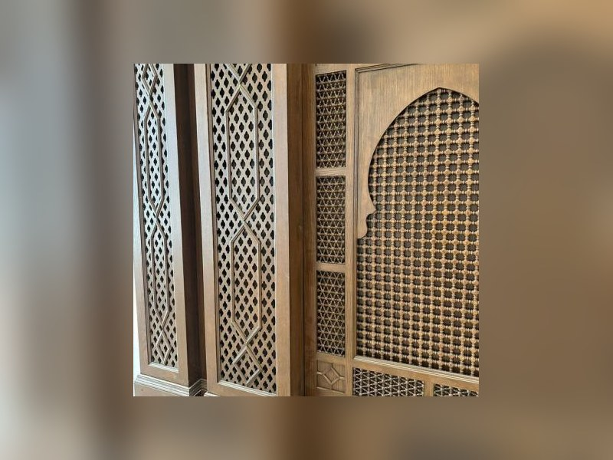 | خشبي | أعمال تراثية | مشربيات وفواصل خشبية مخرّمة | Mashrabiya & Perforated Wooden Screens | مشربيات وستائر خشبية مخرّمة للواجهات والفواصل مع خصوصية وتهوية وإضاءة طبيعية. | النمط الهندسي؛ الأبعاد؛ نوع الخشب؛ التشطيب | تصنيع حسب الطلب |  |  | سوليد وود (خشب طبيعي مصمت) – أخشاب خارجية مجففة | تصنيع حسب الطلب
31 | SL-WD-031 | 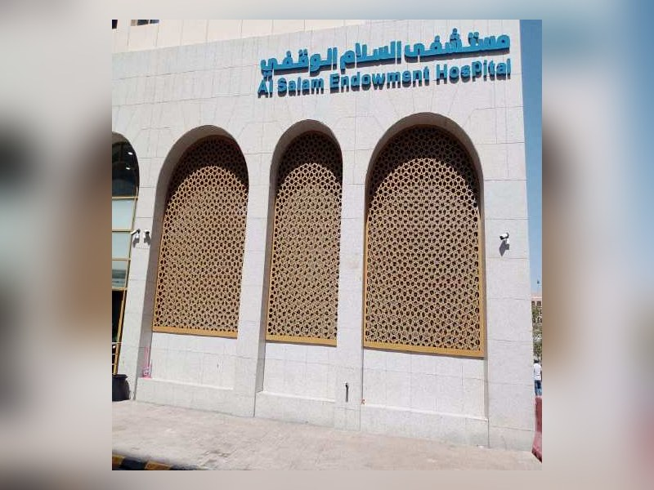 | خشبي | أعمال تراثية | شبابيك خشبية تراثية | Heritage Wooden Windows | شبابيك خشب سوليد بتقسيمات تراثية وزجاج، مع أو بدون عقد. | الأبعاد؛ التقسيم؛ نوع الخشب؛ الزجاج | تصنيع حسب الطلب |  |  | سوليد وود (خشب طبيعي مصمت) – أخشاب خارجية مجففة | تصنيع حسب الطلب
32 | SL-WD-032 | 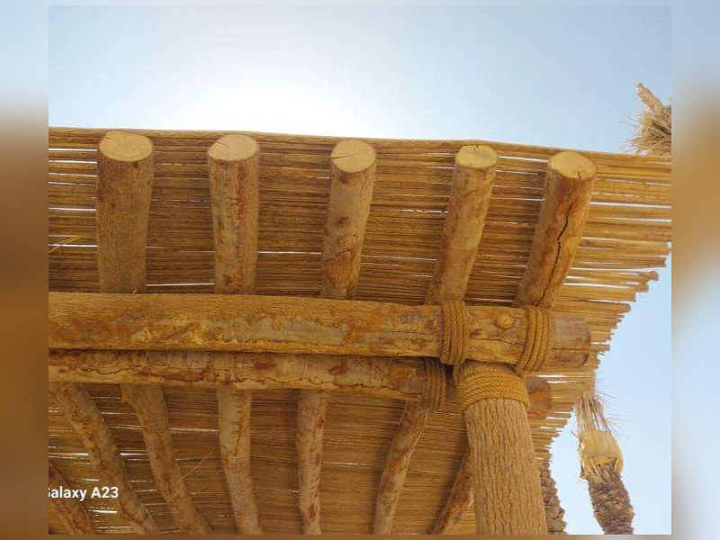 | خشبي | أعمال تراثية | أسقف وكمرات خشبية تراثية | Heritage Wooden Ceilings & Beams | أسقف خشبية وكمرات وبرواز زخرفي للمجالس والمطاعم والفنادق بطابع تراثي. | المساحة؛ نوع الخشب؛ الزخرفة؛ التشطيب | تصنيع حسب الطلب |  |  | سوليد وود (خشب طبيعي مصمت) – أخشاب خارجية مجففة | تصنيع حسب الطلب
33 | SL-WD-033 | 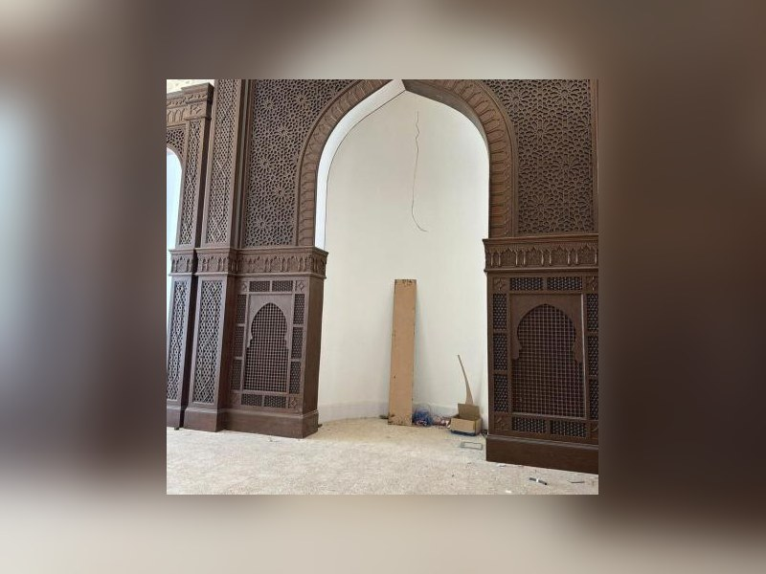 | خشبي | أعمال تراثية | حواجز وأعمال خشب تراثية للمجالس (أعمدة، أقواس، كرانيش) | Heritage Wood Partitions, Arches & Cornices | حواجز وأقواس وكرانيش وأعمال تراثية داخلية بزخارف منحوتة ومفرغة حسب التصميم. | التصميم؛ الأبعاد؛ نوع الخشب؛ الزخرفة | تصنيع حسب الطلب |  |  | سوليد وود (خشب طبيعي مصمت) – أخشاب خارجية مجففة | تصنيع حسب الطلب
34 | SL-WD-034 | 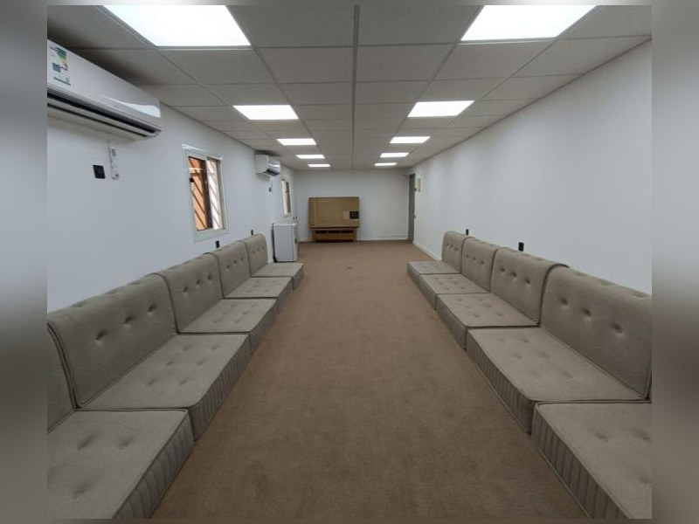 | خشبي | أعمال تراثية | مجالس وأثاث تراثي | Heritage Majlis & Furniture | جلسات عربية وصناديق وطاولات ورفوف بطابع تراثي لمجالس البيوت والفنادق. | الأبعاد؛ نوع الخشب؛ القماش؛ الزخرفة | تصنيع حسب الطلب |  |  | سوليد وود (خشب طبيعي مصمت) – أخشاب خارجية مجففة | تصنيع حسب الطلب

